processordercard
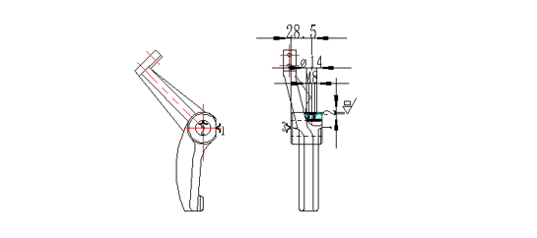
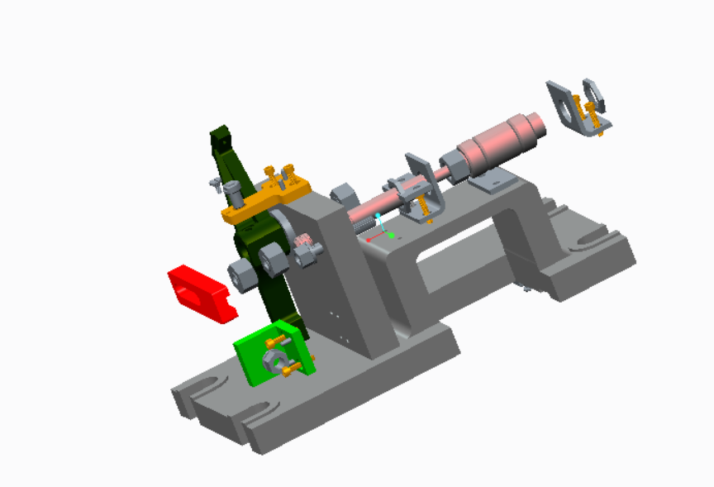
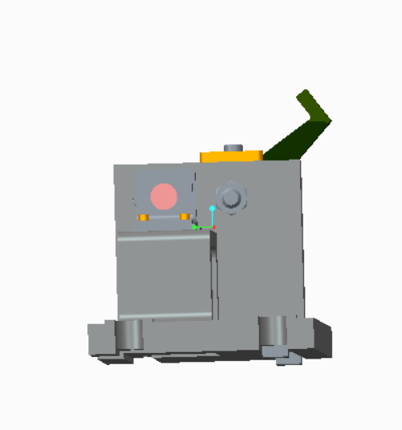
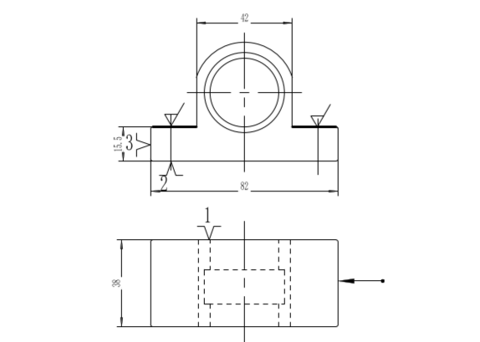
大连交通大学机械工程学院 | 机械加工工序卡片 | 产品型号 | 零件图号
 |  | 产品名称 | 零件名称

